CG
動くもの | イメージ | ポリゴン数 | 保存名 | 固定オブジェクト | イメージ | ポリゴン数 | 保存名
プレイヤー | 特殊部隊っぽいやつ |  | player.fbx | ビル | おまかせします |  | building.fbx
ロボット | おまかせします |  | robot.fbx | ガードレール | おまかせします |  | guardraill.fbx
ドローン | 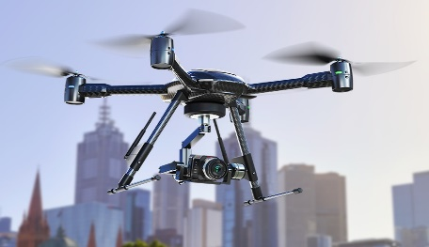 カメラ付いてるのでお願いします |  | doron.fbx | 道路標識 | おまかせします |  | sing.fbx
ジープ | お任せします |  | jeep.fbx | 街灯 | おまかせします |  | streetlight.fbx
ミサイル | 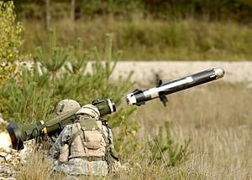 図のような細いやつ |  | missile.fbx | 電波塔 | スカイツリーみたいな塔 |  | tou.fbx
ビーコン | 図のような赤いやつ。シリンダーにパーツ付けたみたいな |  | beacon.fbx
ビーコン発射用の銃 |  |  | beacon_gun.fbx
スナイパー | お任せします |  | sniper.fbx
ロケットランチャー | お任せします |  | roket.fbx
レントゲン射影機 | 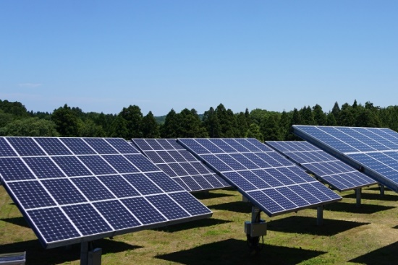 ソーラーパネルをつけたみたいな感じ。デザインはまかせます |  | roket.fbx
こわれたロボット | お任せします |  | breakrobot
へり | お任せします |  | heri.fbx
博士の顔面 | お任せします |  | hakase.fbx
幕 | ビルの幅に上からたらす |  | maku.fbx

アニメーション
名前 | 使うキャラ | イメージ | フレーム数 | 保存名
銃を構える１ | プレイヤー | 両手で構える ビーコンガン構える |  | setup.fbx
銃を構える２ | プレイヤー | スナイパーを構える |  | setup２.fbx
銃を構える３ | プレイヤー | ロケランを構える |  | setup３.fbx
銃を構える１で横を向く 左右 | プレイヤー | 足踏みして左右に向けるようにする |  | setup_foot.fbx
銃を構える２で横を向く 左右 | プレイヤー | 足踏みして左右に向けるようにする |  | setup_foot2.fbx
銃を構える３で横を向く 左右 | プレイヤー | 足踏みして左右に向けるようにする |  | setup_foot3.fbx
運転する | プレイヤー | 車のハンドルを操作 |  | operation.fbx
銃を構える１の 状態から発射 | プレイヤー | 発射して反動 |  | shot.fbx
銃を構える２の 状態から発射 | プレイヤー | 発射して反動 |  | shot2.fbx
銃を構える３の 状態から発射 | プレイヤー | 発射して反動 |  | shot3.fbx
前進 | ロボット | 履帯を回し、前進 |  | Advance.fbx
前進2 | ロボット | 通常の前進より早く前進 |  | Advance2.fbx
ドローン発射 | ロボット | 構える感じ |  | dron_setup.fbx
ミサイル発射体制 | ロボット | 構える感じ |  | missile_setup.fbx
ミサイル発射 | ロボット | 撃った後に反動も込み |  | missile_shot.fbx
ドローンのプロペラ回転 | ドローン | プロペラ回転 |  | doron_propeller.fbx
ヘリのプロペラ回転 | ヘリ | プロペラ回転 |  | heri_propeller.fbx
幕をたらすアニメーション | モブ（プレイヤーと同じ見た目でいい） | 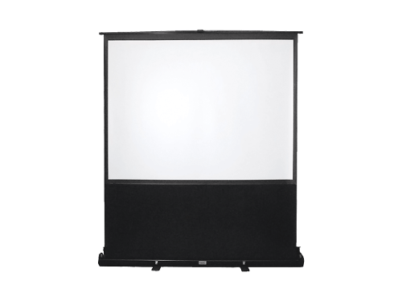 引っ張って下す ひも |  | maku_orosu.fbx

2D
ビーコンガンとスナイパーの絵を下の絵のようなイメージでお願いします サイズ 大き目で
 |  |  | ３２０×１８０
 |  |  | 横×縦

ミニマップの絵 | 下の図のようなプレイヤーのアイコン |  |  | ←こういうやつ | 64×64

 |  | プレイヤーの見た目で人型のアイコン
 |  | 64×64



 |  | カメラのアイコン
 |  | 64×64

